进度表
进行中任务占比统计
完成情况统计表
 | 工作计划进度表
 | Work schedule
 | 已启动 | 3 | 进展过半 | 2
 | 进行中 | 5 | 已完成 | 5

计划 分类 | 工作计划 |  |  | 本周进度（%） |  |  |  |  |  |  |  | 完成情况 | 备注
 | 序 号 | 优先级 | 计划具体内容 | 周日 | 周一 | 周二 | 周三 | 周四 | 周五 | 周六 | 任务进度 （%） |  |  | 完成情况 | 数量
重要工作 | 1 | 1 | 输入工作内容1 | 10 | 10 | 20 | 20 | 10 | 20 | 10 | 100% | 已完成 |  | 已启动 | 3
 | 2 | 2 | 输入工作内容2 |  |  | 20 |  |  |  |  | 20% | 进行中 |  | 进行中 | 5
 | 3 | 3 | 输入工作内容3 | 10 | 10 | 20 | 30 |  |  |  | 70% | 进展过半 |  | 进展过半 | 2
 | 4 | 2 | 输入工作内容4 | 10 |  |  |  |  |  |  | 10% | 已启动 |  | 已完成 | 5
 | 5 | 3 | 输入工作内容5 |  | 10 |  |  | 20 |  |  | 30% | 进行中
紧急工作 | 1 | 3 | 输入工作内容6 | 10 |  |  |  |  |  |  | 10% | 已启动
 | 2 | 1 | 输入工作内容7 |  | 20 |  |  |  | 20 |  | 40% | 进行中
 | 3 | 3 | 输入工作内容8 |  |  | 40 |  |  | 30 | 30 | 100% | 已完成 |  | 类型 | 已启动 | 进行中 | 进展过半 | 已完成
 | 4 | 2 | 输入工作内容9 |  |  | 80 | 20 |  |  |  | 100% | 已完成 |  | 重要工作 | 1 | 2 | 1 | 1
 | 5 | 3 | 输入工作内容10 | 10 | 10 | 20 | 20 | 10 | 20 | 10 | 100% | 已完成 |  | 紧急工作 | 1 | 1 | 0 | 3
其他工作 | 1 | 1 | 输入工作内容11 |  |  | 20 | 80 |  |  |  | 100% | 已完成 |  | 其他工作 | 1 | 2 | 1 | 1
 | 2 | 3 | 输入工作内容12 | 10 | 10 | 20 | 20 |  |  |  | 60% | 进展过半
 | 3 | 1 | 输入工作内容13 |  |  |  | 20 |  | 30 |  | 50% | 进行中
 | 4 | 2 | 输入工作内容14 |  | 10 |  |  | 20 |  |  | 30% | 进行中
 | 5 | 2 | 输入工作内容15 | 10 |  |  |  |  |  |  | 10% | 已启动

说明
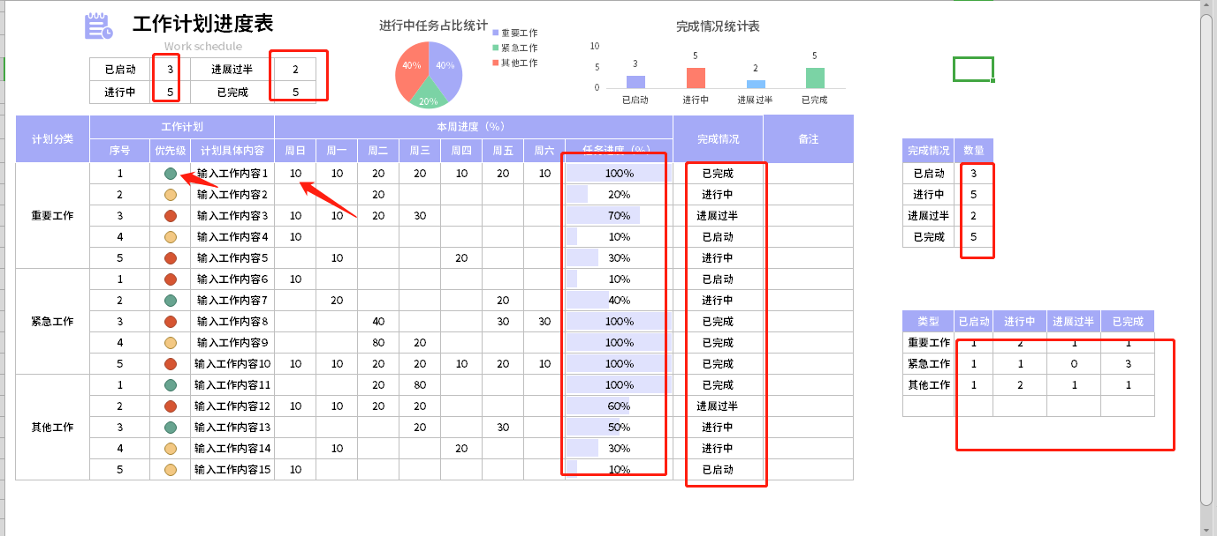
表格模板使用说明
（本页为说明页，用户使用模板时可删除本页内容）
01
基础操作指南
· 如何撤销工作表保护？
1、选中对应工作表。
2、点击：「审阅---撤销工作表」保护。
· 如何增加行数？
1、选中最后一行，鼠标放在选中区域右下角。
2、当鼠标箭头变成黑色十字形时，点击鼠标左键下拉即可。
· 请在此处输入表格使用说明问题。
1、圈出来的公式自动计算，箭头方向的可以选择，优先级可以选择1，2，3分别不同的颜色，此表格不支持连续每周的工作任务统计，复制一份新的或者清除内容即可。

